关系图
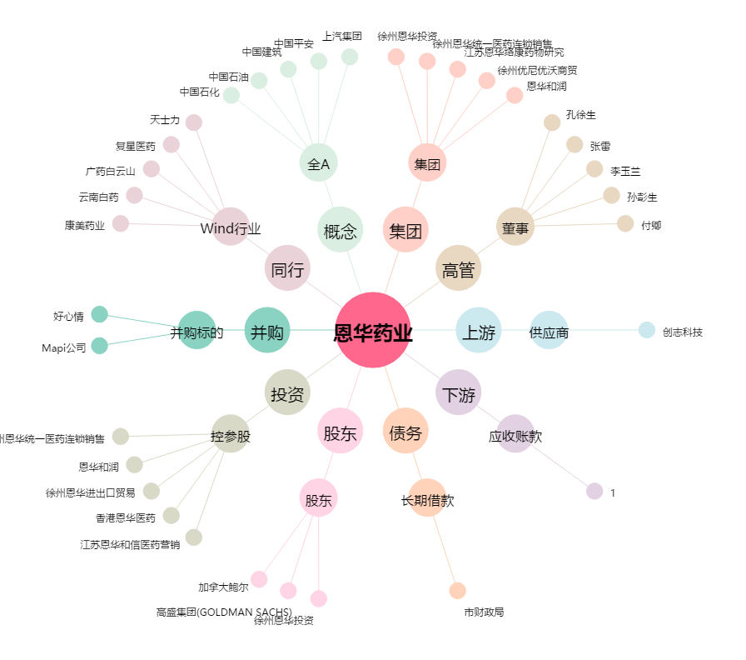
恩华药业[002262.SZ] - 关系概览图

